ESTRUCTURAS PORTICOS
 |  |  |  |  |  |  |  |  |  |  | 3719.74

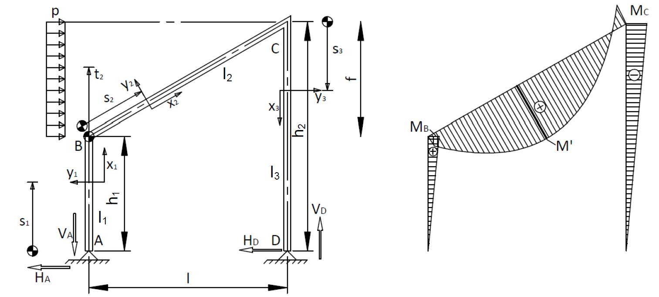
 |  |  |  |  |  |  |  |  |  | 5820.06
DATOS DE ENTRADA |  |  |  |  |  |  |  |  |  |  |  | RESULTADOS
 |  | I1[m4] | 1.827092E-06 |  |  |  |  |  |  |  |  | VA [N] | 4218.75

h1[m] | 1.5 | I2[m4] | 1.827092E-06 |  |  |  |  |  |  |  |  | VD [N] | 4218.75
 |  |  |  |  |  |  |  |  |  |  |  | HA[N] | 3880.0426021
h2[m] | 6 | I3[m4] | 1.827092E-06
 |  |  |  |  |  |  |  |  |  |  |  | HD[N] | 619.95739792
l[m] | 4 | WAB[m3] | 3.654184E-05
 |  |  |  |  |  |  |  |  |  |  |  | 0<-VAl/(pf)+HA/p | TRUE
 |  | WBC[m3] | 3.654184E-05 |  |  |  |  |  |  |  |  | -VAl/(pf)+HA/p<f | TRUE
 |  |  |  |  |  |  |  |  |  |  |  | M'[Nm]* | 5828.5194423
p[N/m] | 1.00E+03 | WCD[m3] | 3.654184E-05
 |  |  |  |  |  |  |  |  |  |  |  | MB[Nm] | 5820.0639031
 |  |  |  |  | 4218.75
 |  |  |  |  |  |  |  |  |  |  |  | MC[Nm] | 3719.7443875
k1 | 0.24913643956 | f[m] | 4.50E+00
 |  |  |  |  |  |  |  |  |  |  |  | M'/WBC[N/m2]* | 159502626.09
k2 | 0.99654575824 | s[m] | 6.0207972894
 |  |  |  |  |  | 3880.04 |  |  | 4218.75 |  |  | MB/WAB[N/m2] | 159271232.73
 |  | alfa[º] | 41.633539337 |  |  |  |  | 619.96 |  |  |  | MB/WBC[N/m2] | 159271232.73

 |  |  |  |  |  |  | Notas: |  |  |  |  | MC/WBC[N/m2] | 101794118.4
 |  |  |  |  |  |  | Diagrama de Momentos con criterio de signos intrínseco. Ver página 10 del Formulario. |  |  |  |  | MC/WCD[N/m2] | 101794118.4
 |  |  |  | Por Ignacio Herrera Navarro y Daniel Rodríguez Jorge |  |  | Los valores de resultado son en valor absoluto. Su signo viene indicado en el diagrama y en el croquis
 |  |  |  |  |  |  |  |  |  |  |  | (*) Sólo si el resultado es VERDADERO en ambos condicionales
 |  |  |  |  |  |  |  |  |  |  |  | en otro caso la barra BC no tiene máximo local.

